Inmatning
Investering i SveLog Solpapperskorg |  |  |  | Från år 8 reduceras kostnaderna per år med:
reducerar kostnaderna per år de första 7 åren med: |  | 13,281 kr |  |  |  | 41,719 kr
Effektivisera er hantering och tömning av papperskorgar utomhus genom solcellsdrivna, kommunicerande och
komprimerande papperskorgar för utomhusbruk. Medför också en högre miljöprofil utan extra kostnad.
 | >>>>>>> | Fyll i alla de gula fälten, tryck sedan: |  |  | ENTER
1. Antal papperskorgar utomhus idag? |  |  |  | >> | 50 | St
2. Kostnad per tömning per papperskorg? |  |  |  | >> | 175 | Kr
3. Antal tömningar per papperskorg per månad i snitt? |  |  |  | >> | 6 | Gånger
4. Genomsnittlig fyllnadsgrad idag per papperskorg? |  |  |  | >> | 50 | %
Eftersom programvaran minskar risken för överfyllda papperskorgar till närmare 100% så
elimineras det extra arbetet med att ta hand om utspritt skräp när vanliga papperskorgar används.
Den tidsbesparingen är inte med i kalkyl utan förbättrar besparingen ytterligare.
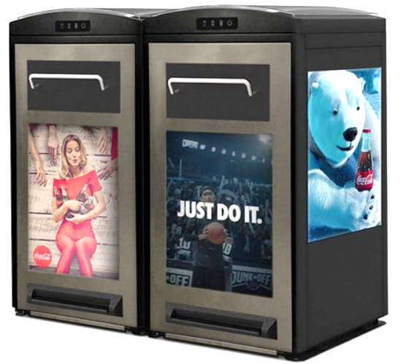

 |  |  | Begär offert>>

 | Copyright Svenska Miljö Logistik 2019
Observera att kalkylen visar besparingar i pengar.
De personella besparingarna i form av minskade skador och trevligare arbetsmiljö följer med på köpet.
Version 2019 1.5

